Excel の読み書き
EXCEL

データチェック
 | パラメータ：
 |  | ・シート
 |  | ・行番号(一行ずつチェック)もしくはカラム番号（一列ずつチェック）
 | 例：checkData(Sheet sheet, int rowIdx/colIdx）
 | 内部処理：
 |  | ①セールの内容を取得、getCellValue(sheet, rowIdx, colIdx);
 |  | ★Excelから取得した値がString に変換必須
 |  | ②桁数チェック、内容チェック、整合性チェックとか

読み込む | xlsxの内容をJava Objectに変換
例１： | Employee emp = new Employee(); |  |  |  | Employee{
 | Iterator<Row> itr = sheet.iterator(); |  |  |  | String empNo;
 | while(itr.hasNext()){ |  |  |  | String empName;
 | Row row = itr.next(); |  |  |  | assignEmployee(Row row){
 | emp.assignEmployee(row); |  |  |  | empNo = row.getCell(0).toString();
 | } |  |  |  | empName = row.getCell(1).toString();
 |  |  |  |  | }

例２： | XSSFSheet sheet = workbook.getSheetAt(0);
 | ArrayList<NewEmployee> employeeList = new ArrayList<>();
 | for(int i=sheet.getFirstRowNum()+1;i<=sheet.getLastRowNum();i++){
 | NewEmployee e= new NewEmployee();
 | Row ro=sheet.getRow(i);
 | for(int j=ro.getFirstCellNum();j<=ro.getLastCellNum();j++){
 | switch(j){
 |  | case 0: e.setId(PoiUtil.getCellValue(sheet, rowIdx, colIdx));
 |  | case 1: e.setLastName(PoiUtil.getCellValue(sheet, rowIdx, colIdx));
 | }
 | }

テンプレートの設定に関して
●テンプレートのヘッダ、明細、フッタぞれぞれを設定
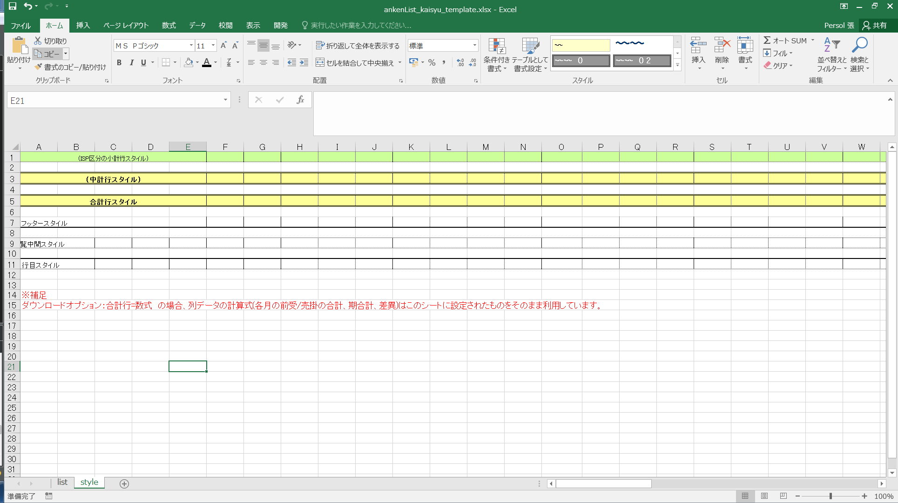

●出力前、PoiUtil.copyRowsを利用して、行ごとをコピーする

改ページ処理
①総ページ数を計算

例： | pageSum = (k040KenshinList.size() + PAGE_SIZE_KENSHIN - 1) / PAGE_SIZE_KENSHIN;
 |  | （データサイズ ＋ 毎ページサイズ ー 1）/ 毎ページサイズ
②タイトル設定 |  | setHeader(sheet, form); |  | 必要の場合設定
 |  | テンプレートヘッダをコピー
②出力データを繰り返し
 | １） | 出力件数を計算
 | ２） | 改ページの場合、指定行位置以降改ページ印刷を設定 | if (dataCnt % PAGE_SIZE_GAIBU_SENRYO == 1) {sheet.setRowBreak(rowIdx - 1);} |  |  | 、
 | ３） | テンプレートの行ごとをコピー
 |  | 内容出力
 |  | 縦出力の場合 | libWorkbook.setCellDataValue(sheet, rowIdx++, colIdx, k040Kenshin.sonota);
 |  | 横出力の場合 | libWorkbook.setCellDataValue(sheet, rowIdx, colIdx++, k040Kenshin.sonota);

Javascript
 | javascriptのJSON対象
 |  | 属性を追加
 |  | var test = {"namesei": $('#ajaxSerchName').val()} |  |  |  |  |  | http://testdriveclass.blog16.fc2.com/blog-entry-16.html
 |  | test.id="12345" もしくはtest["id"]="12345"
 | javascriptの書き方 |  |  |  | javaの書き方
 | エンコード |  |  |  | // POJOをJSONに変換します
 | var str=["a","b","c"]; |  |  |  | String text = JSON.encode(new Hoge());
 | var json=JSON.stringify(str);
 | デコード |  |  |  | // JSONをPOJOに変換します
 | var str=JSON.parse(json); |  |  |  | Hoge hoge = JSON.decode(text, Hoge.class);

 | AJAX時：jsonの文字列を渡した場合
var data = {}
data["query"] = $("#query").val();
jQuery(document).ready(function($) {
$("#search-form").submit(function(event) { // Prevent the form from submitting via the browser. event.preventDefault(); searchViaAjax();
});
});
function searchAjax() {
var data = {}
data["query"] = $("#query").val();
$.ajax({ type : "POST",
contentType : "application/json", // json字符串,，此时需要加上contentType: "application/json",
url : "${home}search/api/getSearchResult",
data : JSON.stringify(data), dataType : 'json',
timeout : 100000,
success : function(data) { console.log("SUCCESS: ", data); display(data); },
error : function(e) { console.log("ERROR: ", e); display(e); },
done : function(e) { console.log("DONE"); } }); }

 | jsonの訪問
var value = {
"china":{
"hangzhou":{"item":"1"},
"shanghai":{"item":"2"},
"chengdu":{"item":"3"}
},
"America":{
"aa":{"item":"1"},
"bb":{"item":"2"}
},
"Spain":{
"dd":{"item":"1"},
"ee":{"item":"2"},
"ff":{"item":"3"}
}
};
for(var countryObj in value){
console.log(countryObj);
for(var cityObj in value[countryObj])
{
console.log(' ' + cityObj);
for(var itemObj in value[countryObj][cityObj])
{
console.log( " "+ itemObj + value[countryObj][cityObj][itemObj] );
}
}
}

●Dom元素の訪問
 | document.forms['frm'].elements['name'].value
 |  |  |  | form内要素的name名称
 | 或者document.frm.name.value
 | 动态指定的场合使用 |  | f.elements["nenkanSuishotai" + idx].value)

●事件の指定
 | $(':input[class*=validate_Number]').blur(function(){
 |  | func_EventOnBlurNumber(this);
 | });

●DOM対象
 | 対象style動的に変更 |  |  |  |  | https://qiita.com/takahiro_itazuri/items/559427278f315ed119fe
 | class名を変更
例 | $(inObj).addClass("textDisabled");
 | (inObj).removeClass("textDisabled");
例 | styleプロパティを変更
 | DOM要素を取得して、styleプロパティから各スタイルに対応するプロパティ（width,height,visibility）を参照し、値を変更する方法です。
 | bar.onmouseover = function() {
 | var style = this.style;
 | style.backgroundColor = 'black';
 | style.color = 'white';
 | document.getElementById("disp").style.display="block";
 | attr変更
 | 例 | if( isBool ){
 |  |  | $(inObj).attr("readonly","true"); |  |  |  | document.getElementById("b1").setAttribute("p1", "ZZZ");
 |  | } else {
 |  |  | $(inObj).removeAttr("readonly");
 |  | }

画面ロード時
 | 画面項目（非固定）的表示/非表示、入力不可/入力可が画面初期化時設定。

例 | var elememtName = "id_tsukiKeikaku" + i;
 | if (i < f.kyokaIndex.value){
 |  | func_DoObjectReadOnly(f.elements[elememtName], true, 0);
 | } else {
 |  | func_focus( document.getElementById(elememtName) );
 |  | break;
 |  |  |  | }

●Javascript関数
 | isNaN() 関数 数値かどうかチェックする
 | Number型がtoFixed(2) で、小数点２桁まで四捨五入
 | 例：自動計算のところ、まず数値かどうをチェックして、数字の場合計算します。
 | for (var idx = 1; idx <= 12; idx++) {
 |  | keikaku = "";
 |  | jikko = "";
 |  | if (!isNaN(Number(f.elements["tsukiKeikakuSuishotai" + idx].value))) {
 |  |  | keikaku = Number(f.elements["tsukiKeikakuSuishotai" + idx].value);
 |  | }
 |  | if (!isNaN(Number(f.elements["tsukiJisekiSuishotai" + idx].value))) {
 |  |  | jikko = Number(f.elements["tsukiJisekiSuishotai" + idx].value);
 |  | }
 |  | dGokei = dGokei + (keikaku == "" ? jikko : keikaku);
 | }
 | document.getElementById('id_nendoSuishotaiGokei').innerText = dGokei.toFixed(2);
 | f.nendoSuishotaiGokei.value = dGokei.toFixed(2);

ＴＥＳＴサンプル
No.181
確認点枠
1

2
②
②
②

説明文

No.192～No.193
PDFの水晶体残線量と同様の結果を出力することを確認

2 | 需要计算的地方的确认

【水晶体 7.20 の内訳】
①（前歴の4月） 4.00
②（外部の5月） 2.0
③（日線量5/31分） 1.0＋0.2

